CollectiveAccess
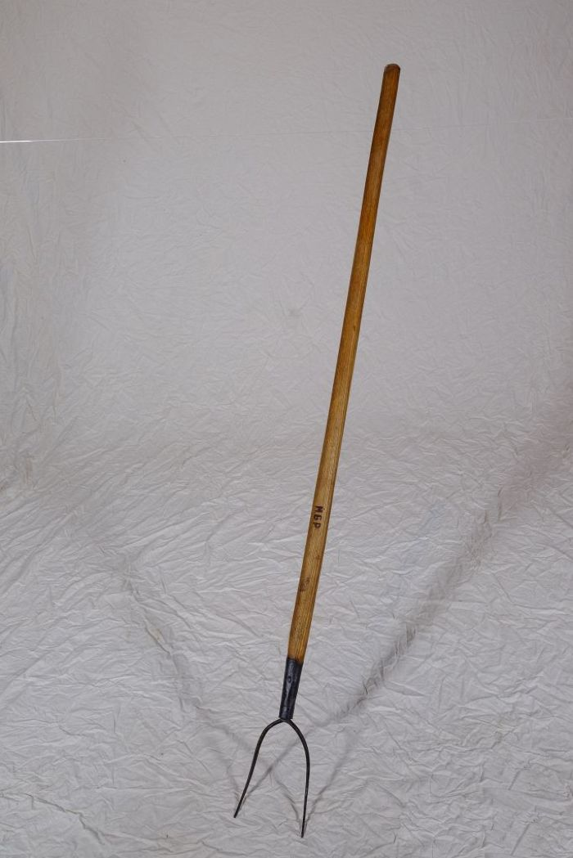
Image | Object | Description | Date
 | Heugabel (A1117) | Zweizinkige Heugabeln wie diese wurden hauptsächlich zum Aufgabeln von Getreide, aber auch von Heu verwendet. Der lange Stiel eignete sich besonders, um Getreidegarben auf den Erntewagen zu heben. Das am Stiel befindliche Brandzeichen "MGP" steht für "Martin Günther Polenz". Besonders bei Geräten, welche zu größeren Arbeitseinsätzen mit vielen, auch hoffremden Helfern benutzt wurden, war eine Kennzeichnung des Eigentümers sinnvoll.

